chl
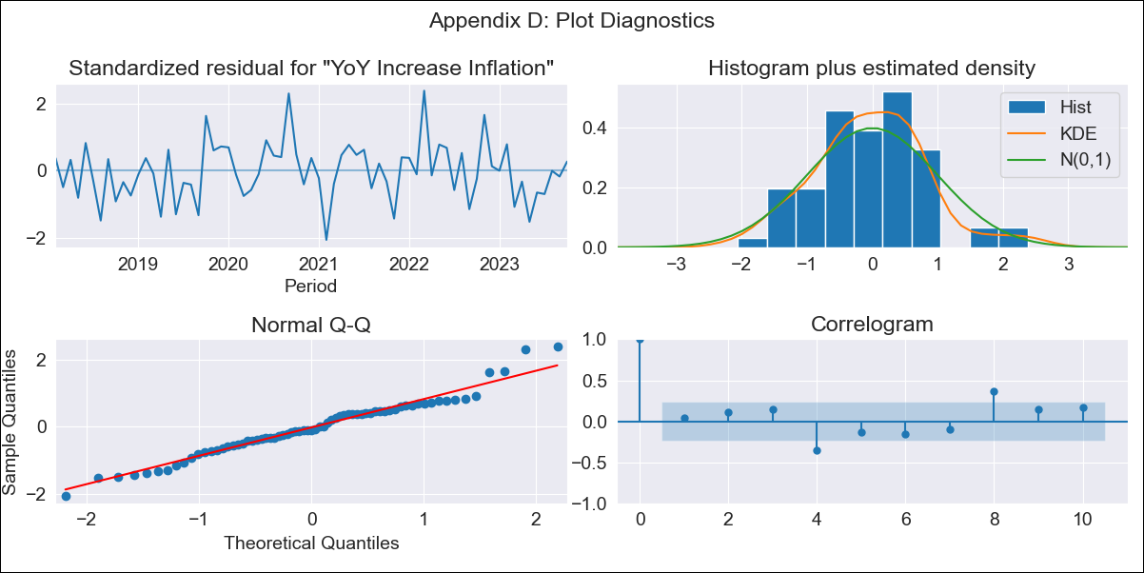
chl - Inflation - Next 12 months forecast as of: 2023-10-01

Model | VARMAX - (2, 2, 0, 2, 0, 0, 12) | Exogenous Variables | Expectativas de inflación en el mes , Expectativas de inflación en el mes siguiente, Expectativas de inflación en 11 meses, Expectativas de inflación en 23 meses, 1.Inflation (CPI var. in%). Next CPI to be published, 2.Inflation (CPI var. in%). next month, 3.Inflation (CPI var. in%). 2 next month, 4.Inflation (CPI var. in%). 12 months (1 to 12), 5.Inflation (CPI var. in%). Next 12 months (13 to 24)
Training Data | 2018-02-01 to 2022-11-01
Test Data | 2022-11-01 to 2023-10-01

Date | Inflation Change YoY % | Lower Bound - 95% Confidence Interval | Upper Bound - 95% Confidence Interval
2023-11-01 | 4.84 | 4.07 | 5.61
2023-12-01 | 4.63 | 3.27 | 5.99
2024-01-01 | 4.49 | 2.5 | 6.48
2024-02-01 | 4.54 | 1.86 | 7.22
2024-03-01 | 4.71 | 1.36 | 8.06
2024-04-01 | 4.91 | 0.94 | 8.88
2024-05-01 | 5.07 | 0.53 | 9.61
2024-06-01 | 5.16 | 0.1 | 10.22
2024-07-01 | 5.24 | -0.28 | 10.75
2024-08-01 | 5.34 | -0.58 | 11.26
2024-09-01 | 5.48 | -0.78 | 11.74
2024-10-01 | 5.63 | -0.91 | 12.18

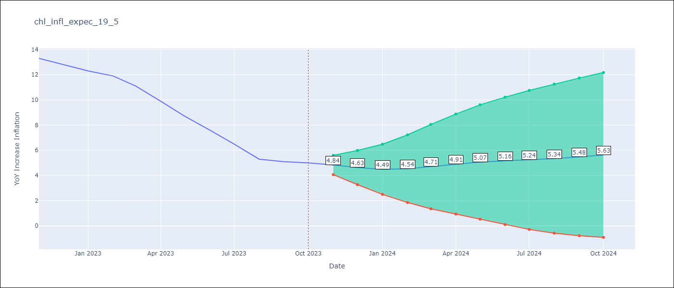

Test Metrics
RMSE | 2.93
Naive RMSE | 0.86
MAPE | 27.68%

Test Predictions
Date | Predicted | Actual
2022-11-01 | 10.56 | 13.3
2022-12-01 | 9.23 | 12.8
2023-01-01 | 8.5 | 12.3
2023-02-01 | 7.48 | 11.9
2023-03-01 | 6.98 | 11.1
2023-04-01 | 6.24 | 9.9
2023-05-01 | 5.83 | 8.7
2023-06-01 | 5.29 | 7.6
2023-07-01 | 4.93 | 6.5
2023-08-01 | 4.52 | 5.3
2023-09-01 | 4.22 | 5.1
2023-10-01 | 3.9 | 5

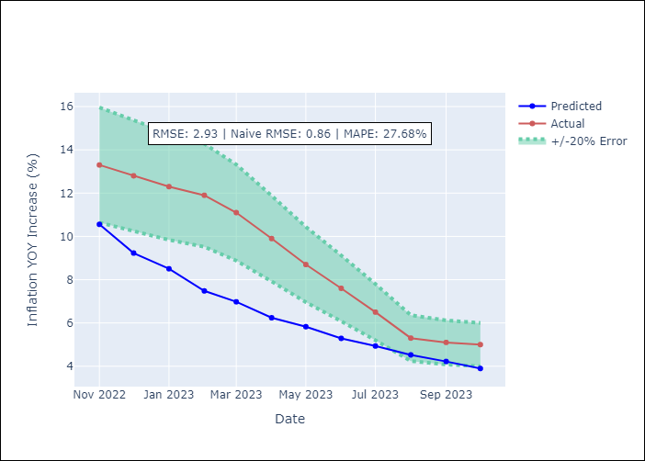

Appendix A: Model Summary
Model | VAR(2)
Sample | - 10-01-2023opg
No. of Observations | 69
Terms | P-value (Statistical significance)
L1.YoY Increase Inflation | 0.000
L1.Expectativas de inflación en el mes | 0.000
L1.Expectativas de inflación en el mes siguiente | 0.000
L1.Expectativas de inflación en 11 meses | 0.000
L1.Expectativas de inflación en 23 meses | 0.000
L1.1.Inflation (CPI var. in%). Next CPI to be published | 0.000
L1.2.Inflation (CPI var. in%). next month | 0.000
L1.3.Inflation (CPI var. in%). 2 next month | 0.000
L1.4.Inflation (CPI var. in%). 12 months (1 to 12) | 0.000
L1.5.Inflation (CPI var. in%). Next 12 months (13 to 24) | 0.000
L2.YoY Increase Inflation | 0.000
L2.Expectativas de inflación en el mes | 0.000
L2.Expectativas de inflación en el mes siguiente | 0.019
L2.Expectativas de inflación en 11 meses | 0.000
L2.Expectativas de inflación en 23 meses | 0.000
L2.1.Inflation (CPI var. in%). Next CPI to be published | 0.000
L2.2.Inflation (CPI var. in%). next month | 0.000
L2.3.Inflation (CPI var. in%). 2 next month | 0.000
L2.4.Inflation (CPI var. in%). 12 months (1 to 12) | 0.000
L2.5.Inflation (CPI var. in%). Next 12 months (13 to 24) | 0.000
Assumptions | P-value
Ljung-Box (L1) | 0.70, 0.79, 0.92, 0.77, 0.87, 0.30, 0.71, 0.43, 0.28, 0.82
Heteroskedasticity | 0.82, 0.18, 0.45, 0.01, 0.06, 0.40, 0.73, 0.61, 0.25, 0.01
Jarque-Bera | 0.37, 0.94, 0.29, 0.04, 0.81, 0.67, 0.13, 0.93, 0.56, 0.59
Skew | 0.27, 0.09, 0.41, 0.42, -0.19, 0.16, 0.39, -0.07, 0.20, 0.26
Kurtosis | 3.62, 3.08, 3.40, 4.24, 2.93, 2.57, 3.91, 2.83, 2.50, 3.30

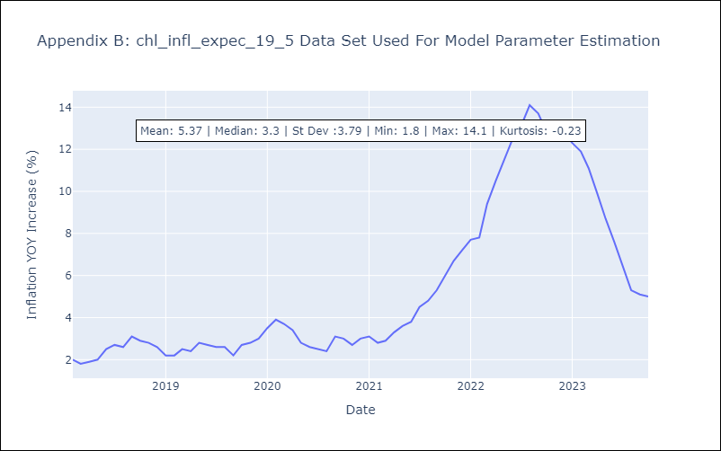

Appendix C: Residuals Analysis
Mean | 0.02
White Noise? | Yes
Normal? | No

